README
NOT | <- tells program to ignore this sheet

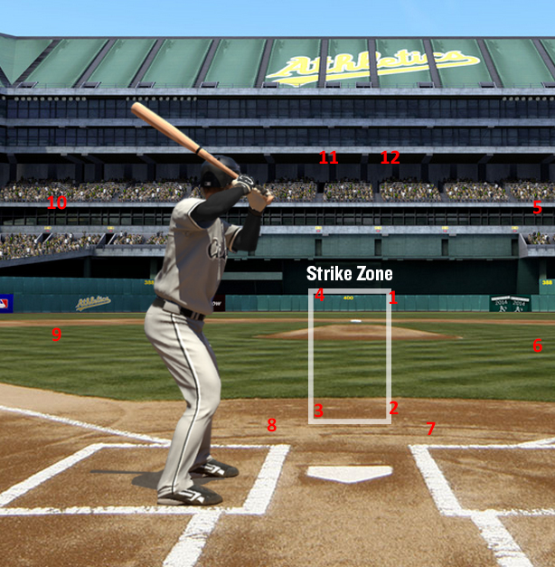
 |  | Acceptable Data Inputs
 |  | Balls | number (0-3)
 |  | Strikes | number (0-2)
 |  | Total Pitches | number (0-6)
 |  | Pitch Type | CB,FB,SL,CH | Curveball, Fastball, Slider, Changeup
 |  | Pitch Location | Number (1-12) | See Picture to left
 |  | Outcome | H,R,W,uK,K,HBP,BB | Hard hit, Routine hit, Weak hit, Standing Strikeout, Strikeout, Hit By Pitch, Walk
 |  | Hit Type | L,G,F,O | Line Drive, Grounder, Fly, Other (for BB, HBP, or Ks)
 |  | Hit Direction | Number (1-9) | see below
 |  | Pitcher | Anything
 |  | Pitcher Orientation | LHP, RHP | LHP for Left handed; RHP for right
 |  | Opponent | Anything
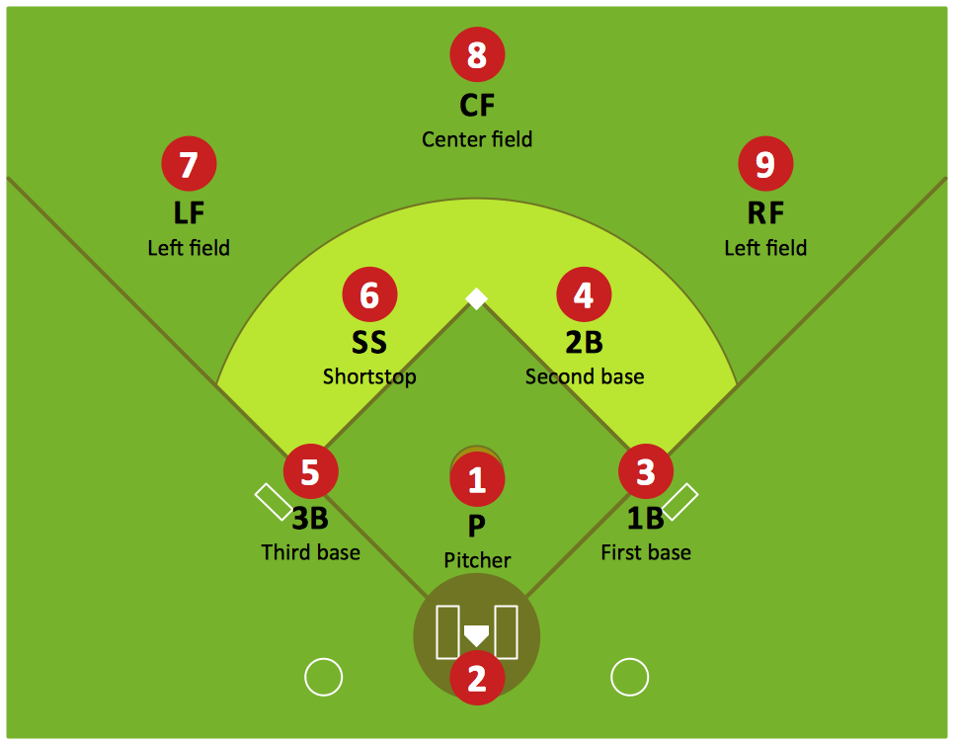

 |  |  |  |  | <--- It's really Right Field for 9

